Arkusz1
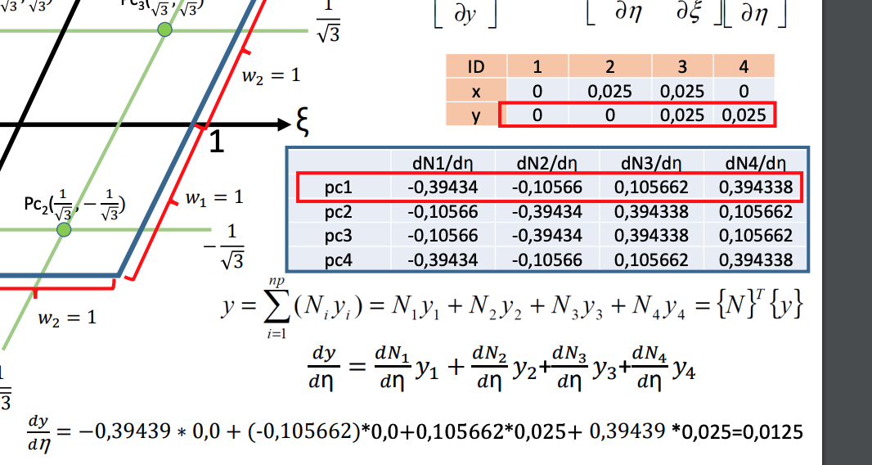
N1 = 0.25(1-E)(1-n) |  |  | współrzędne |  |  |  |  | ID | x | y |  | e4 | e3
N2 = 0.25(1+E)(1-n) |  | ID | 1 | 2 | 3 | 4 |  | 1 | 0 | 0 |  | e1 | e2
N3 = 0.25(1+E)(1+n) |  | x | 0 | 0.025 | 0.025 | 0 |  | 2 | 0.025 | 0
N4 = 0.25(1-E)(1+n) |  | y | 0 | 0 | 0.025 | 0.025 |  | 3 | 0.025 | 0.025
 |  |  | jakobian |  |  |  |  | 4 | 0 | 0.025
 |  | pkt_calk | 1 | 2 | 3 | 4 |  |  |  |  |  | dN1/dξ | dN2/dξ | dN3/dξ | dN4/dξ
 |  | dx/dξ | 0.0125 | 0.0125 | 0.0125 | 0.0125 |  |  |  |  | pc1 | -0.3943 | 0.3943 | 0.1057 | -0.1057
 |  | dy/dξ | 0.0000 | 0.0000 | 0.0000 | 0.0000 |  |  |  |  | pc2 | -0.3943 | 0.3943 | 0.1057 | -0.1057
 |  | dx/dη | 0.0000 | 0.0000 | 0.0000 | 0.0000 |  |  |  |  | pc3 | -0.1057 | 0.1057 | 0.3943 | -0.3943
 |  | dy/dη | 0.0125 | 0.0125 | 0.0125 | 0.0125 |  |  |  |  | pc4 | -0.1057 | 0.1057 | 0.3943 | -0.3943
 |  |  |  |  |  |  |  |  |  |  |  | dN1/dη | dN2/dη | dN3/dη | dN4/dη
 |  | det[J] | 0.00015625 | 0.00015625 | 0.00015625 | 0.00015625 |  |  |  |  | pc1 | -0.3943 | -0.1057 | 0.1057 | 0.3943
 |  | 1/det[J] | 6400 | 6400 | 6400 | 6400 |  |  |  |  | pc2 | -0.1057 | -0.3943 | 0.3943 | 0.1057
 |  |  |  |  |  |  |  |  |  |  | pc3 | -0.1057 | -0.3943 | 0.3943 | 0.1057
 |  |  | macierz jakobiego |  |  |  |  |  |  |  | pc4 | -0.3943 | -0.1057 | 0.1057 | 0.3943
 |  |  | 80 | 80 | 80 | 80
 |  |  | 0 | 0 | 0 | 0
 |  |  | 0 | 0 | 0 | 0 |  |  |  |  |  |  |  |  | -0.77459666924 | 0 | 0.77459666924
 |  |  | 80 | 80 | 80 | 80 |  |  |  |  |  | ksi | eta
 |  |  |  |  |  |  |  |  |  |  | pc1 | -0.77459666924 | -0.77459666924
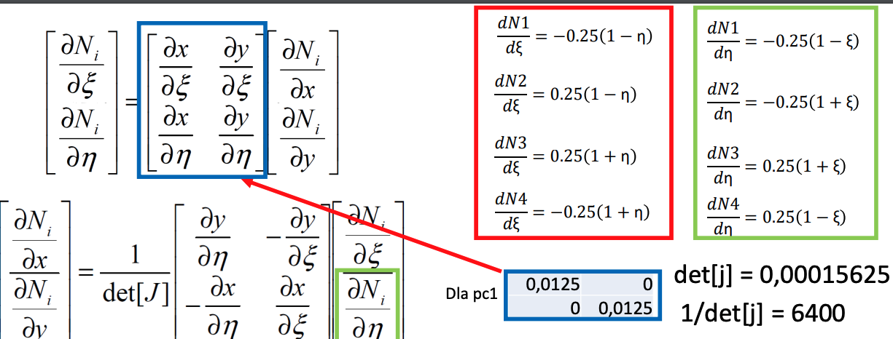
 |  | macierz H |  |  |  |  |  |  |  |  | pc2 | 0.77459666924 | -0.77459666924
 |  |  | -31.547005384 | 31.547005384 | 8.4529946162 | -8.4529946162 |  |  |  |  | pc3 | 0.77459666924 | 0.77459666924
 |  |  | -31.547005384 | 31.547005384 | 8.4529946162 | -8.4529946162 |  |  |  |  | pc4 | -0.77459666924 | 0.77459666924
 |  |  | -8.4529946162 | 8.4529946162 | 31.547005384 | -31.547005384 |  |  |  |  | pc5 | 0 | -0.77459666924
 |  |  | -8.4529946162 | 8.4529946162 | 31.547005384 | -31.547005384 |  |  |  |  | pc6 | 0.77459666924 | 0
 |  |  |  |  |  |  |  |  |  |  | pc7 | 0 | 0.77459666924
 |  |  |  |  |  |  |  |  |  |  | pc8 | -0.77459666924 | 0
 |  |  |  |  |  |  |  |  |  |  | pc9 | 0 | 0
pc1 | -31.547005384 | 31.547005384 | 8.4529946162 | -8.4529946162
-31.547005384 | 995.21354869 | -995.21354869 | -266.66666667 | 266.66666667
31.547005384 | -995.21354869 | 995.21354869 | 266.66666667 | -266.66666667 |  |  |  |  |  |  |  | N1 | N2 | N3 | N4 | suma
8.4529946162 | -266.66666667 | 266.66666667 | 71.453117982 | -71.453117982 |  |  |  |  |  |  | pc1 | 0.78729833462 | 0.1 | 0.012701665379 | 0.1 | 1
-8.4529946162 | 266.66666667 | -266.66666667 | -71.453117982 | 71.453117982 |  |  |  |  |  |  | pc2 | 0.1 | 0.78729833462 | 0.1 | 0.012701665379 | 1
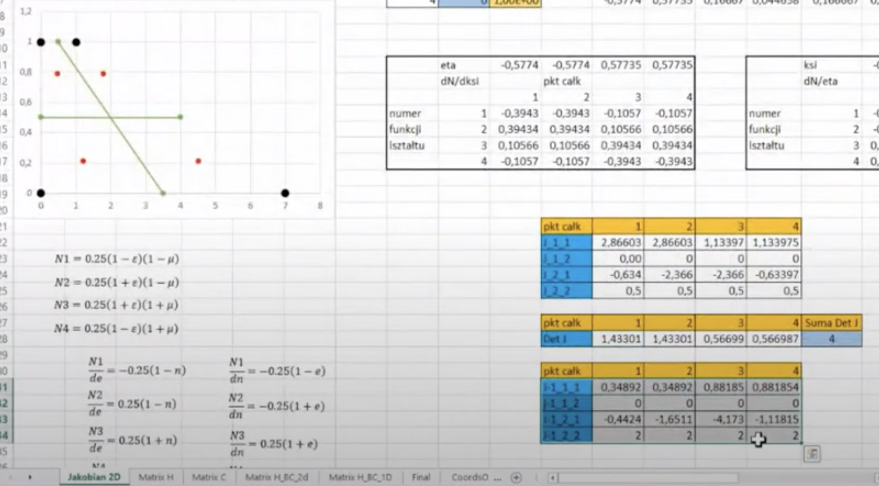
 |  |  |  |  |  |  |  |  |  |  | pc3 | 0.012701665379 | 0.1 | 0.78729833462 | 0.1 | 1
pc1 | 0 | 0 | 0 | 0 |  |  |  |  |  |  | pc4 | 0.1 | 0.012701665379 | 0.1 | 0.78729833462 | 1
0 | 0 | 0 | 0 | 0 |  |  |  |  |  |  | pc5 | 0.44364916731 | 0.44364916731 | 0.05635083269 | 0.05635083269 | 1
0 | 0 | 0 | 0 | 0 |  |  |  |  |  |  | pc6 | 0.05635083269 | 0.44364916731 | 0.44364916731 | 0.05635083269 | 1
0 | 0 | 0 | 0 | 0 |  |  |  |  |  |  | pc7 | 0.05635083269 | 0.05635083269 | 0.44364916731 | 0.44364916731 | 1
0 | 0 | 0 | 0 | 0 |  |  |  |  |  |  | pc8 | 0.44364916731 | 0.05635083269 | 0.05635083269 | 0.44364916731 | 1
 |  |  |  |  |  |  |  |  |  |  | pc9 | 0.25 | 0.25 | 0.25 | 0.25 | 1

 |  |  |  |  |  |  |  |  |  | ksi |  | N1 | N2 | N3 | N4 | suma
 |  |  |  |  |  |  |  |  |  |  | pc1 | -0.44364916731 | 0.44364916731 | 0.05635083269 | -0.05635083269 | 0
 |  |  |  |  |  |  |  |  |  |  | pc2 | -0.44364916731 | 0.44364916731 | 0.05635083269 | -0.05635083269 | 0
 |  |  |  |  |  |  |  |  |  |  | pc3 | -0.05635083269 | 0.05635083269 | 0.44364916731 | -0.44364916731 | 0
 |  |  |  |  |  |  |  |  |  |  | pc4 | -0.05635083269 | 0.05635083269 | 0.44364916731 | -0.44364916731 | 0
 |  |  |  |  |  |  |  |  |  |  | pc5 | -0.44364916731 | 0.44364916731 | 0.05635083269 | -0.05635083269 | 0
 |  |  |  |  |  |  |  |  |  |  | pc6 | -0.25 | 0.25 | 0.25 | -0.25 | 0
 |  |  |  |  |  |  |  |  |  |  | pc7 | -0.05635083269 | 0.05635083269 | 0.44364916731 | -0.44364916731 | 0
 |  |  |  |  |  |  |  |  |  |  | pc8 | -0.25 | 0.25 | 0.25 | -0.25 | 0
 |  |  |  |  |  |  |  |  |  |  | pc9 | -0.25 | 0.25 | 0.25 | -0.25 | 0

 |  |  |  |  |  |  |  |  |  | eta |  | N1 | N2 | N3 | N4 | suma
 |  |  |  |  |  |  |  |  |  |  | pc1 | -0.44364916731 | -0.05635083269 | 0.05635083269 | 0.44364916731 | 0
 |  |  |  |  |  |  |  |  |  |  | pc2 | -0.05635083269 | -0.44364916731 | 0.44364916731 | 0.05635083269 | 0
 |  |  |  |  |  |  |  |  |  |  | pc3 | -0.05635083269 | -0.44364916731 | 0.44364916731 | 0.05635083269 | 0
 |  |  |  |  |  |  |  |  |  |  | pc4 | -0.44364916731 | -0.05635083269 | 0.05635083269 | 0.44364916731 | 0
 |  |  |  |  |  |  |  |  |  |  | pc5 | -0.25 | -0.25 | 0.25 | 0.25 | 0
 |  |  |  |  |  |  |  |  |  |  | pc6 | -0.05635083269 | -0.44364916731 | 0.44364916731 | 0.05635083269 | 0
 |  |  |  |  |  |  |  |  |  |  | pc7 | -0.25 | -0.25 | 0.25 | 0.25 | 0
 |  |  |  |  |  |  |  |  |  |  | pc8 | -0.44364916731 | -0.05635083269 | 0.05635083269 | 0.44364916731 | 0
 |  |  |  |  |  |  |  |  |  |  | pc9 | -0.25 | -0.25 | 0.25 | 0.25 | 0

 |  |  |  | -0.77459666924 | 0 | 0.77459666924

 |  |  | dol
 |  |  | pcn | ksi | eta | N1 | N2 | N3 | N4
 |  |  | 1 | -0.77459666924 | -1 | 0.88729833462 | 0.11270166538 | 0 | 0
 |  |  | 2 | 0 | -1 | 0.5 | 0.5 | 0 | 0
 |  |  | 3 | 0.77459666924 | -1 | 0.11270166538 | 0.88729833462 | 0 | 0

 |  |  | prawo
 |  |  | pcn | ksi | eta | N1 | N2 | N3 | N4
 |  |  | 1 | 1 | 0.77459666924 | 0 | 0.11270166538 | 0.88729833462 | 0
 |  |  | 2 | 1 | 0 | 0 | 0.5 | 0.5 | 0 |  |  |  | N1 = 0.25(1-E)(1-n) |  |  | współrzędne |  |  |  |  |  |  |  |  |  |  |  |  | ksi |  | N1 | N2 | N3 | N4 | suma
 |  |  | 3 | 1 | -0.77459666924 | 0 | 0.88729833462 | 0.11270166538 | 0 |  |  |  | N2 = 0.25(1+E)(1-n) |  | ID | 1 | 2 | 3 | 4 |  |  |  |  |  |  |  |  |  |  | pc1 | -0.26408770817 | 0.26408770817 | 0.23591229183 | -0.23591229183 | 0
 |  |  |  |  |  |  |  |  |  |  |  |  | N3 = 0.25(1+E)(1+n) |  | x | 0 | 0.025 | 0.025 | 0 |  |  |  |  |  |  |  |  |  |  | pc2 | -0.36091229183 | 0.36091229183 | 0.13908770817 | -0.13908770817 | 0
 |  |  | gora |  |  |  |  |  |  |  |  |  | N4 = 0.25(1-E)(1+n) |  | y | 0 | 0 | 0.025 | 0.025 |  |  |  |  |  |  |  |  |  |  | pc3 | -0.36091229183 | 0.36091229183 | 0.13908770817 | -0.13908770817 | 0
 |  |  | pcn | ksi | eta | N1 | N2 | N3 | N4 |  |  |  |  |  |  | jakobian |  |  |  |  |  |  |  |  |  |  |  |  |  | pc4 | -0.26408770817 | 0.26408770817 | 0.23591229183 | -0.23591229183 | 0
 |  |  | 1 | -0.77459666924 | 1 | 0 | 0 | 0.11270166538 | 0.88729833462 |  |  |  |  |  | pkt_calk | 1 | 2 | 3 | 4 | 5 | 6 | 7 | 8 | 9 |  |  |  |  |  | pc5 | -0.3125 | 0.3125 | 0.1875 | -0.1875 | 0
 |  |  | 2 | 0 | 1 | 0 | 0 | 0.5 | 0.5 |  |  |  |  |  | dx/dξ | 0.0125 | 0 | 0.0000 | 0.0000 |  |  |  |  | 0.0125 |  |  |  |  |  | pc6 | -0.36091229183 | 0.36091229183 | 0.13908770817 | -0.13908770817 | 0
 |  |  | 3 | 0.77459666924 | 1 | 0 | 0 | 0.88729833462 | 0.11270166538 |  |  |  |  |  | dy/dξ | 0.0000 | 0.0000 | 0.0000 | 0.0000 |  |  |  |  |  |  |  |  |  |  | pc7 | -0.3125 | 0.3125 | 0.1875 | -0.1875 | 0
 |  |  |  |  |  |  |  |  |  |  |  |  |  |  | dx/dη | 0.0000 | 0.0000 | 0.0000 | 0.0000 |  |  |  |  |  |  |  |  |  |  | pc8 | -0.26408770817 | 0.26408770817 | 0.23591229183 | -0.23591229183 | 0
 |  |  | lewo |  |  |  |  |  |  |  |  |  |  |  | dy/dη | 0.0000 | 0.0000 | 0.0000 | 0.0000 |  |  |  |  |  |  |  |  |  |  | pc9 | -0.3125 | 0.3125 | 0.1875 | -0.1875 | 0
 |  |  | pcn | ksi | eta | N1 | N2 | N3 | N4
 |  |  | 1 | -1 | 0.77459666924 | 0.11270166538 | 0 | 0 | 0.88729833462 |  |  |  |  |  | det[J] | 0 | 0 | 0 | 0 |  |  |  |  |  |  |  |  |  | eta |  | N1 | N2 | N3 | N4 | suma
 |  |  | 2 | -1 | 0 | 0.5 | 0 | 0 | 0.5 |  |  |  |  |  | 1/det[J] | #DIV/0! | #DIV/0! | #DIV/0! | #DIV/0! |  |  |  |  |  |  |  |  |  |  | pc1 | -0.36091229183 | -0.13908770817 | 0.13908770817 | 0.36091229183 | 0
 |  |  | 3 | -1 | -0.77459666924 | 0.88729833462 | 0 | 0 | 0.11270166538 |  |  |  |  |  |  |  |  |  |  |  |  |  |  |  |  |  |  |  |  | pc2 | -0.26408770817 | -0.23591229183 | 0.23591229183 | 0.26408770817 | 0
 |  |  |  |  |  |  |  |  |  |  |  |  |  |  |  | macierz jakobiego |  |  |  |  |  |  |  |  |  |  |  |  |  | pc3 | -0.26408770817 | -0.23591229183 | 0.23591229183 | 0.26408770817 | 0
 |  |  |  |  |  |  |  |  |  |  |  |  |  |  |  | 80 | 0 | 0 | 0 |  |  |  |  |  |  |  |  |  |  | pc4 | -0.36091229183 | -0.13908770817 | 0.13908770817 | 0.36091229183 | 0
 |  |  |  |  |  |  |  |  |  |  |  |  |  |  |  | 0 | 0 | 0 | 0 |  |  |  |  |  |  |  |  |  |  | pc5 | -0.3125 | -0.1875 | 0.1875 | 0.3125 | 0
 |  |  |  |  |  |  |  |  |  |  |  |  |  |  |  | 0 | 0 | 0 | 0 |  |  |  |  |  |  |  | -0.77459666924 | 0 |  | pc6 | -0.26408770817 | -0.23591229183 | 0.23591229183 | 0.26408770817 | 0
 |  |  |  |  |  |  |  |  |  |  |  |  |  |  |  | 0 | 0 | 0 | 0 |  |  |  |  |  | ksi | eta |  |  |  | pc7 | -0.3125 | -0.1875 | 0.1875 | 0.3125 | 0
 |  |  |  |  |  |  |  |  |  |  |  |  |  |  |  |  |  |  |  |  |  |  |  | pc1 | -0.77459666924 | -0.77459666924 |  |  |  | pc8 | -0.36091229183 | -0.13908770817 | 0.13908770817 | 0.36091229183 | 0
 |  |  |  |  |  |  |  |  |  |  |  |  |  |  | macierz H |  |  |  |  |  |  |  |  | pc2 | 0.77459666924 | -0.77459666924 |  |  |  | pc9 | -0.3125 | -0.1875 | 0.1875 | 0.3125 | 0
 |  |  |  |  |  |  |  |  |  |  |  |  |  |  |  | 0 | 0 | 0 | 0 |  |  |  |  | pc3 | 0.77459666924 | 0.77459666924
 |  |  |  |  |  |  |  |  |  |  |  |  |  |  |  | 0 | 0 | 0 | 0 |  |  |  |  | pc4 | -0.77459666924 | 0.77459666924
 |  |  |  |  |  |  |  |  |  |  |  |  |  |  |  | 0 | 0 | 0 | 0 |  |  |  |  | pc5 | 0 | -0.77459666924
 |  |  |  |  |  |  |  |  |  |  |  |  |  |  |  | 0 | 0 | 0 | 0 |  |  |  |  | pc6 | 0.77459666924 | 0
 |  |  |  |  |  |  |  |  |  |  |  |  |  |  |  |  |  |  |  |  |  |  |  | pc7 | 0 | 0.77459666924

